Alytus
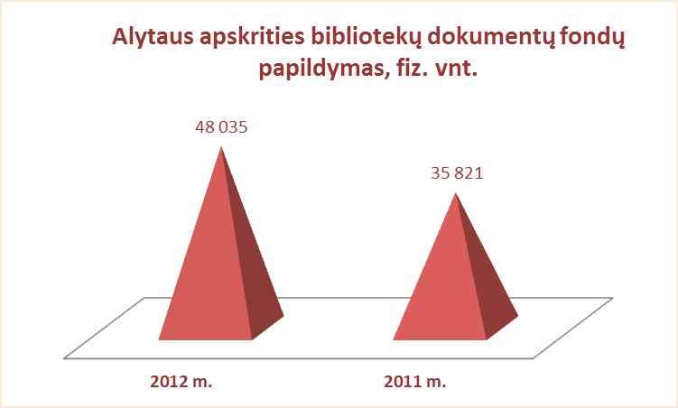
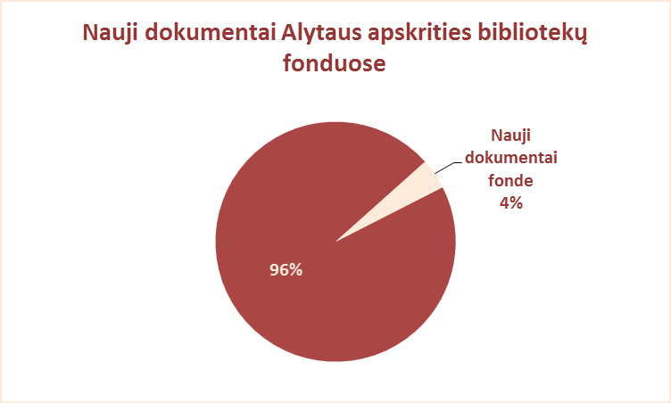
2.4. ALYTAUS APSKRITIES SAVIVALDYBIŲ VIEŠŲJŲ BIBLIOTEKŲ DOKUMENTŲ FONDŲ PAPILDYMAS 2012 M.

Eil. Nr. | Savivaldybių | Gauta naujų dokumentų 2012 m.
 | viešosios | Iš viso |  |  | VB |  |  | Miesto fil. |  |  | Kaimo fil.
 | bibliotekos | Fiz.vnt. | Pav. | % fonde | Fiz.vnt. | Pav. | % fonde | Fiz.vnt. | Pav. | % fonde | Fiz.vnt. | Pav. | % fonde
1 | Alytaus m. | 5488 | 1857 | 3.7 | 3001 | 1817 | 3.8 | 2487 | 941 | 3.7 | x | x | x
2 | Alytaus r. | 16738 | 1046 | 4.3 | 7190 | 1046 | 6.5 | 1187 | 297 | 2.8 | 8361 | 297 | 3.5
3 | Druskininkai | 8664 | 1638 | 5.3 | 5157 | 1568 | 4.5 | 964 | 219 | 4.2 | 2543 | 550 | 9.4
4 | Lazdijai | 8656 | 929 | 3.2 | 1421 | 929 | 2.3 | 696 | 302 | 3.4 | 6539 | 266 | 3.4
5 | Varėna | 8489 | 1473 | 4.4 | 3302 | 1463 | 4.8 | x | x | x | 5187 | 242 | 4.2
 | Iš viso: | 48035 | 1389* | 4.1 | 20071 | 1365* | 4.6 | 5334 | 440* | 3.5 | 22630 | 339* | 3.9

*Vidutinis pavadinimų skaičius vienoje SVB

Vilnius
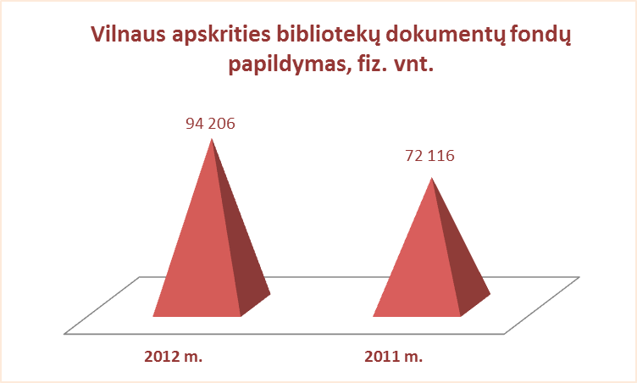
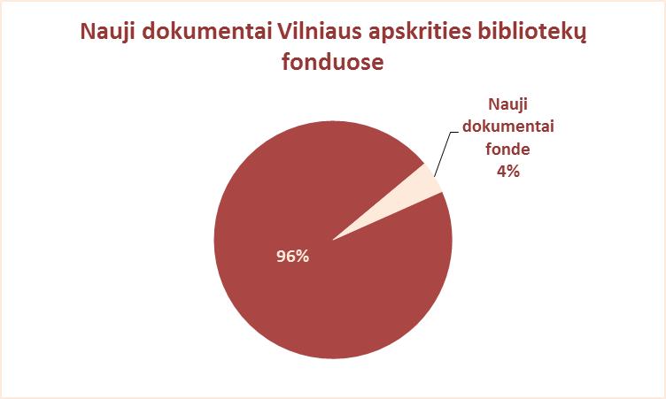
2.4. VILNIAUS APSKRITIES SAVIVALDYBIŲ VIEŠŲJŲ BIBLIOTEKŲ DOKUMENTŲ FONDŲ PAPILDYMAS 2012 M.

Eil. Nr. | Savivaldybių | Gauta naujų dokumentų 2012 m.
 | viešosios | Iš viso |  |  | VB |  |  | Miesto fil. |  |  | Kaimo fil.
 | bibliotekos | Fiz.vnt. | Pav. | % fonde | Fiz.vnt. | Pav. | % fonde | Fiz.vnt. | Pav. | % fonde | Fiz.vnt. | Pav. | % fonde
1 | Elektrėnai | 8461 | 1267 | 5.7 | 2618 | 1232 | 5.4 | 1317 | 641 | 4.8 | 4526 | 420 | 6.1
2 | Šalčininkai | 8493 | 2396 | 3.0 | 2157 | 1456 | 3.6 | 1101 | 428 | 2.5 | 5235 | 512 | 2.9
3 | Širvintos | 7901 | 1492 | 5.3 | 2672 | 632 | 5.1 | x | x | x | 5229 | 567 | 5.3
4 | Švenčionys | 4289 | 1296 | 2.0 | 1153 | 1026 | 2.5 | 1338 | 732 | 2.0 | 1798 | 376 | 1.8
5 | Trakai | 10678 | 2116 | 4.5 | 2355 | 1586 | 3.7 | 2261 | 1001 | 3.4 | 6062 | 1109 | 5.8
6 | Ukmergė | 6947 | 1993 | 3.1 | 2794 | 1840 | 3.9 | x | x | x | 4153 | 268 | 2.7
7 | Vilniaus raj. | 15573 | 2546 | 5.1 | 2094 | 1558 | 7.0 | 1648 | 915 | 6.8 | 11831 | 2028 | 4.7
Iš viso: |  | 62342 | 1872* | 4.0 | 15843 | 1333* | 4.2 | 7665 | 743* | 3.3 | 38834 | 754* | 4.0
8 | Vilniaus m.** | 31684 | 1761 | 5.8 | 1308 | 830 | 2.2 | 30376 | 1761 | 6.2 | x | x | x
 | Iš viso: | 94026 | 1858* | 4.4 | 17151 | 1270* | 4.0 | 38041 | 913* | 5.3 | 38834 | 754* | 4.0

*Vidutinis pavadinimų skaičius vienoje SVB
**Vilniaus miesto CB duomenys su periodika

